圖表索引
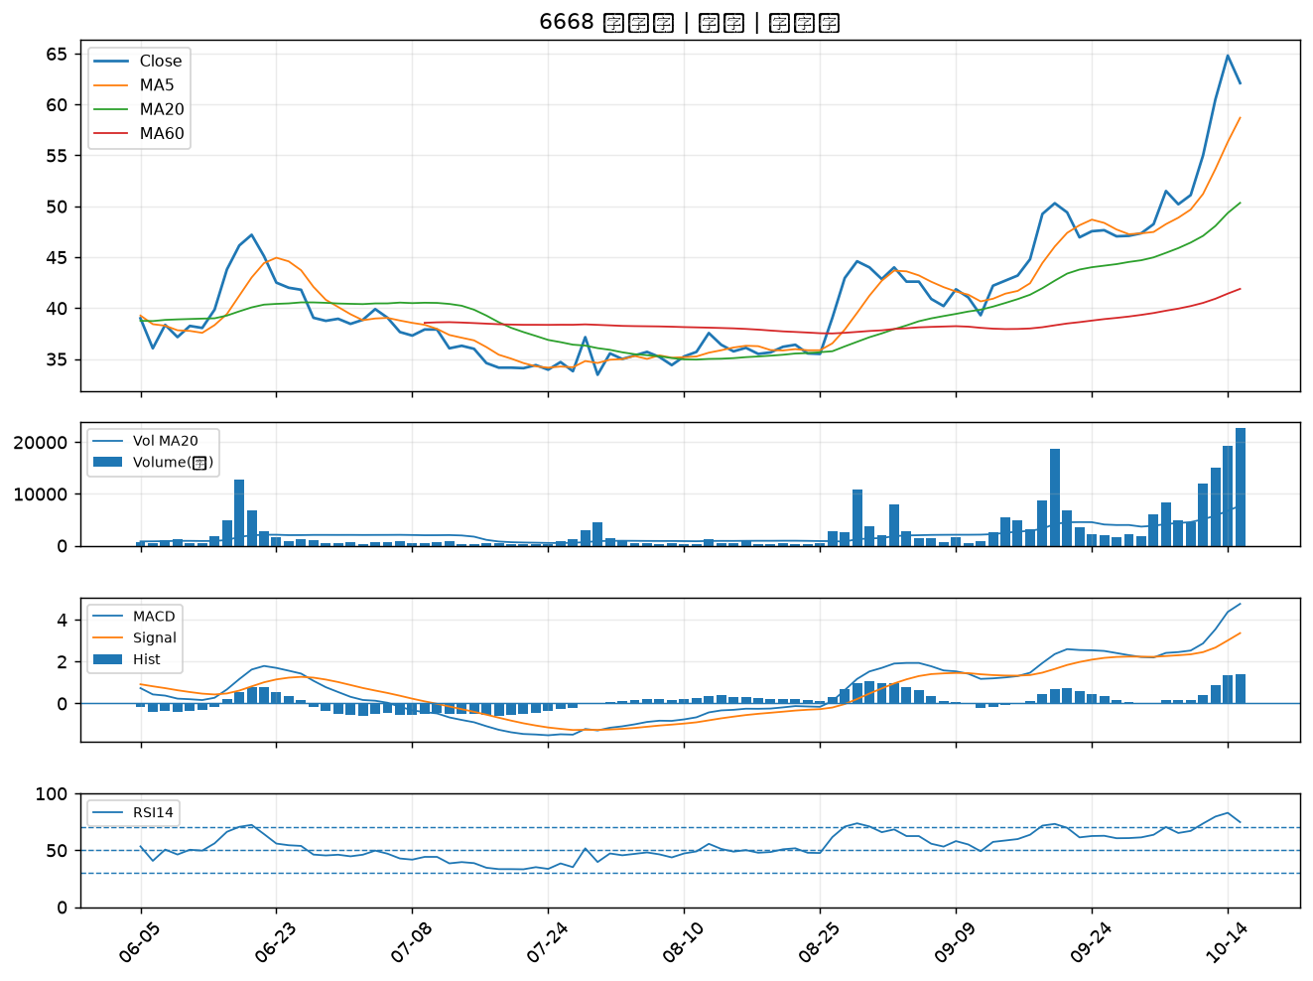
股票代號 | 股票名稱 | 市場 | 買進觀察分級 | 主力突破分數 | 圖表路徑
2884 | 玉山金 | 上市 | A級 | 6 | output/charts/20261015/2884_玉山金.png
3045 | 台灣大 | 上市 | A級 | 6 | output/charts/20261015/3045_台灣大.png
4904 | 遠傳 | 上市 | A級 | 6 | output/charts/20261015/4904_遠傳.png
6885 | 全福生技 | 上市 | A級 | 6 | output/charts/20261015/6885_全福生技.png
2885 | 元大金 | 上市 | A級 | 5 | output/charts/20261015/2885_元大金.png
9904 | 寶成 | 上市 | A級 | 5 | output/charts/20261015/9904_寶成.png
1102 | 亞泥 | 上市 | A級 | 5 | output/charts/20261015/1102_亞泥.png
2206 | 三陽工業 | 上市 | A級 | 5 | output/charts/20261015/2206_三陽工業.png
6269 | 台郡 | 上市 | A級 | 5 | output/charts/20261015/6269_台郡.png
2478 | 大毅 | 上市 | A級 | 4 | output/charts/20261015/2478_大毅.png
3005 | 神基 | 上市 | A級 | 4 | output/charts/20261015/3005_神基.png
3663 | 鑫科 | 上櫃 | A級 | 4 | output/charts/20261015/3663_鑫科.png
2105 | 正新 | 上市 | B級 | 6 | output/charts/20261015/2105_正新.png
5876 | 上海商銀 | 上市 | B級 | 6 | output/charts/20261015/5876_上海商銀.png
2912 | 統一超 | 上市 | B級 | 6 | output/charts/20261015/2912_統一超.png
2429 | 銘旺科 | 上市 | B級 | 5 | output/charts/20261015/2429_銘旺科.png
6108 | 競國 | 上市 | B級 | 5 | output/charts/20261015/6108_競國.png
1216 | 統一 | 上市 | B級 | 4 | output/charts/20261015/1216_統一.png
2851 | 中再保 | 上市 | B級 | 4 | output/charts/20261015/2851_中再保.png
6209 | 今國光 | 上市 | B級 | 3 | output/charts/20261015/6209_今國光.png
4977 | 眾達-KY | 上市 | B級 | 3 | output/charts/20261015/4977_眾達-KY.png
2377 | 微星 | 上市 | B級 | 3 | output/charts/20261015/2377_微星.png
3535 | 晶彩科 | 上市 | B級 | 3 | output/charts/20261015/3535_晶彩科.png
3293 | 鈊象 | 上櫃 | B級 | 3 | output/charts/20261015/3293_鈊象.png
1477 | 聚陽 | 上市 | B級 | 3 | output/charts/20261015/1477_聚陽.png
1476 | 儒鴻 | 上市 | B級 | 3 | output/charts/20261015/1476_儒鴻.png
1909 | 榮成 | 上市 | B級 | 3 | output/charts/20261015/1909_榮成.png
9921 | 巨大 | 上市 | B級 | 3 | output/charts/20261015/9921_巨大.png
6217 | 中探針 | 上櫃 | B級 | 3 | output/charts/20261015/6217_中探針.png
6668 | 中揚光 | 上市 | B級 | 3 | output/charts/20261015/6668_中揚光.png

2884 玉山金｜A級
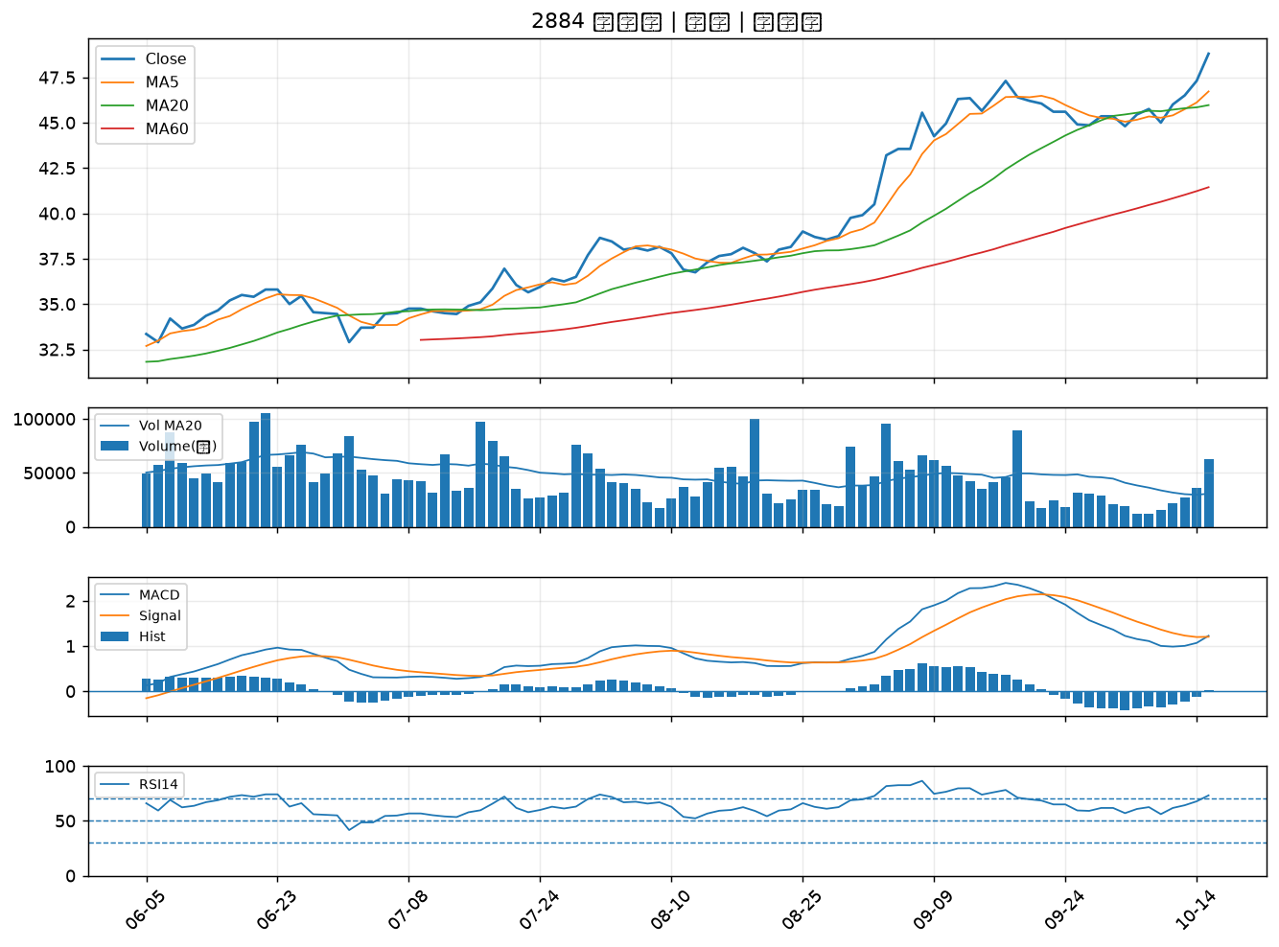

3045 台灣大｜A級
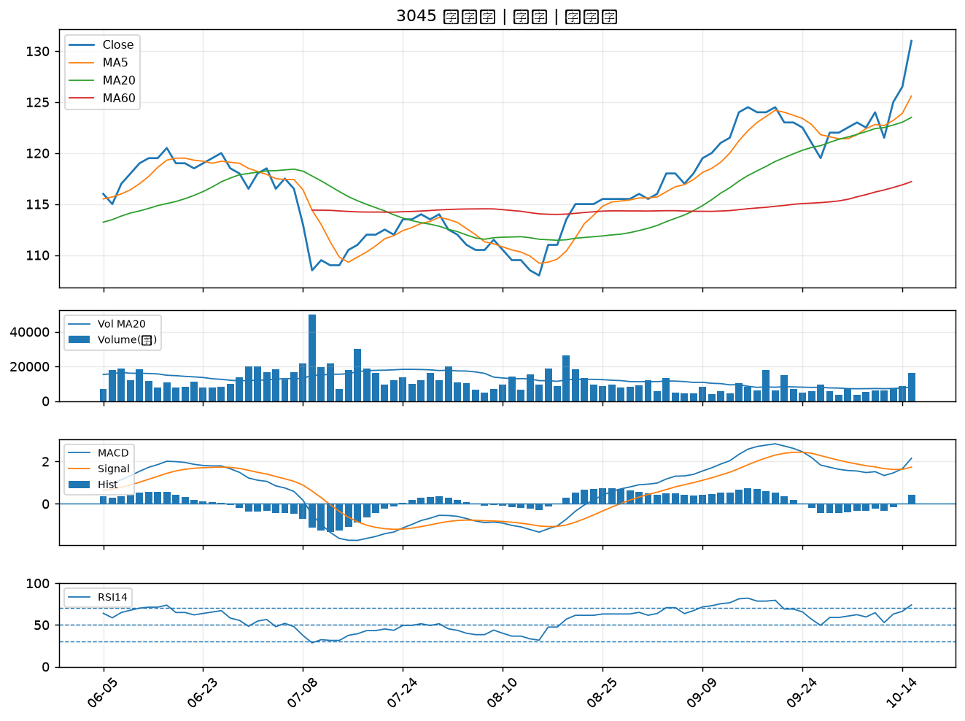

4904 遠傳｜A級
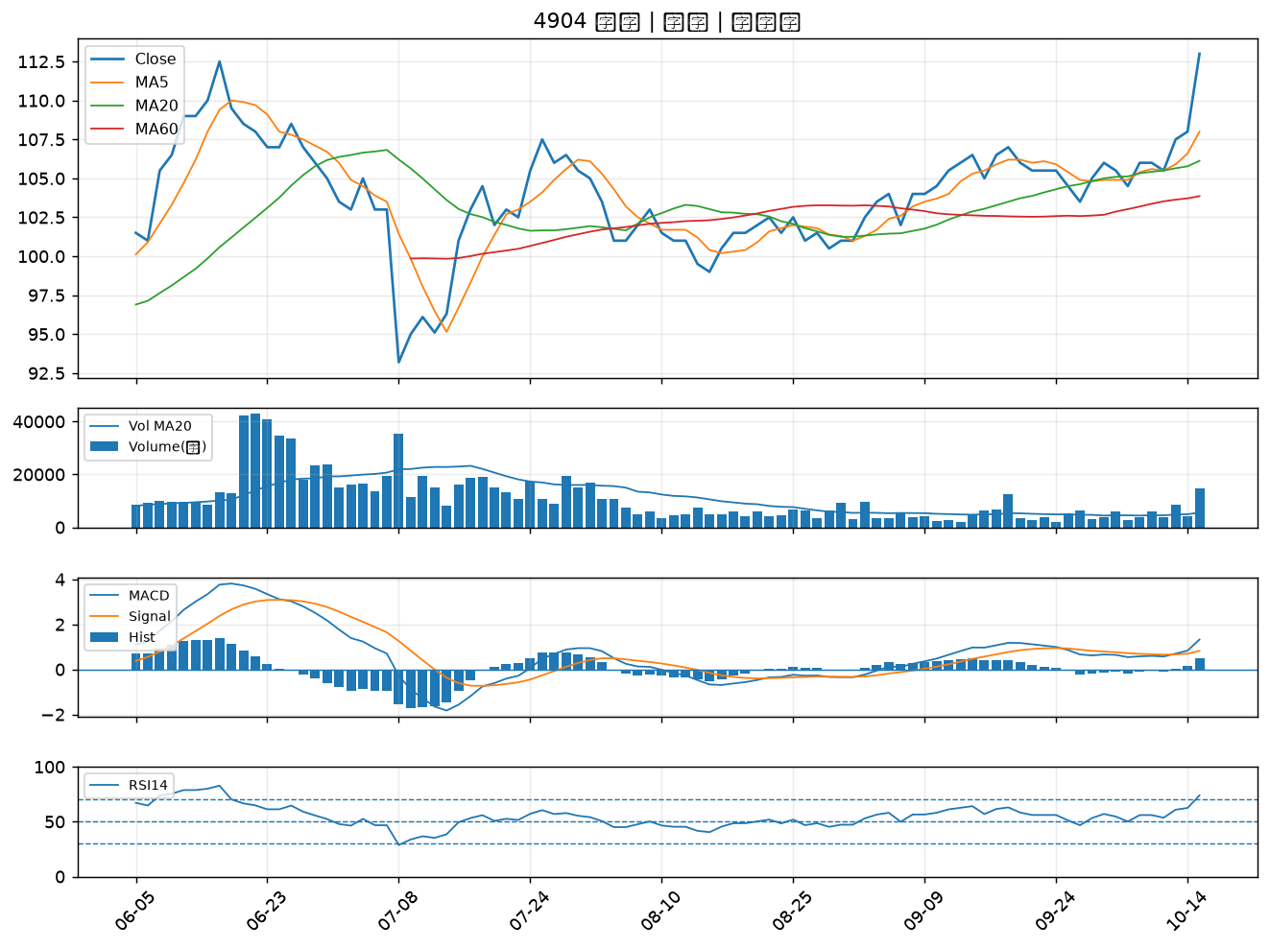

6885 全福生技｜A級
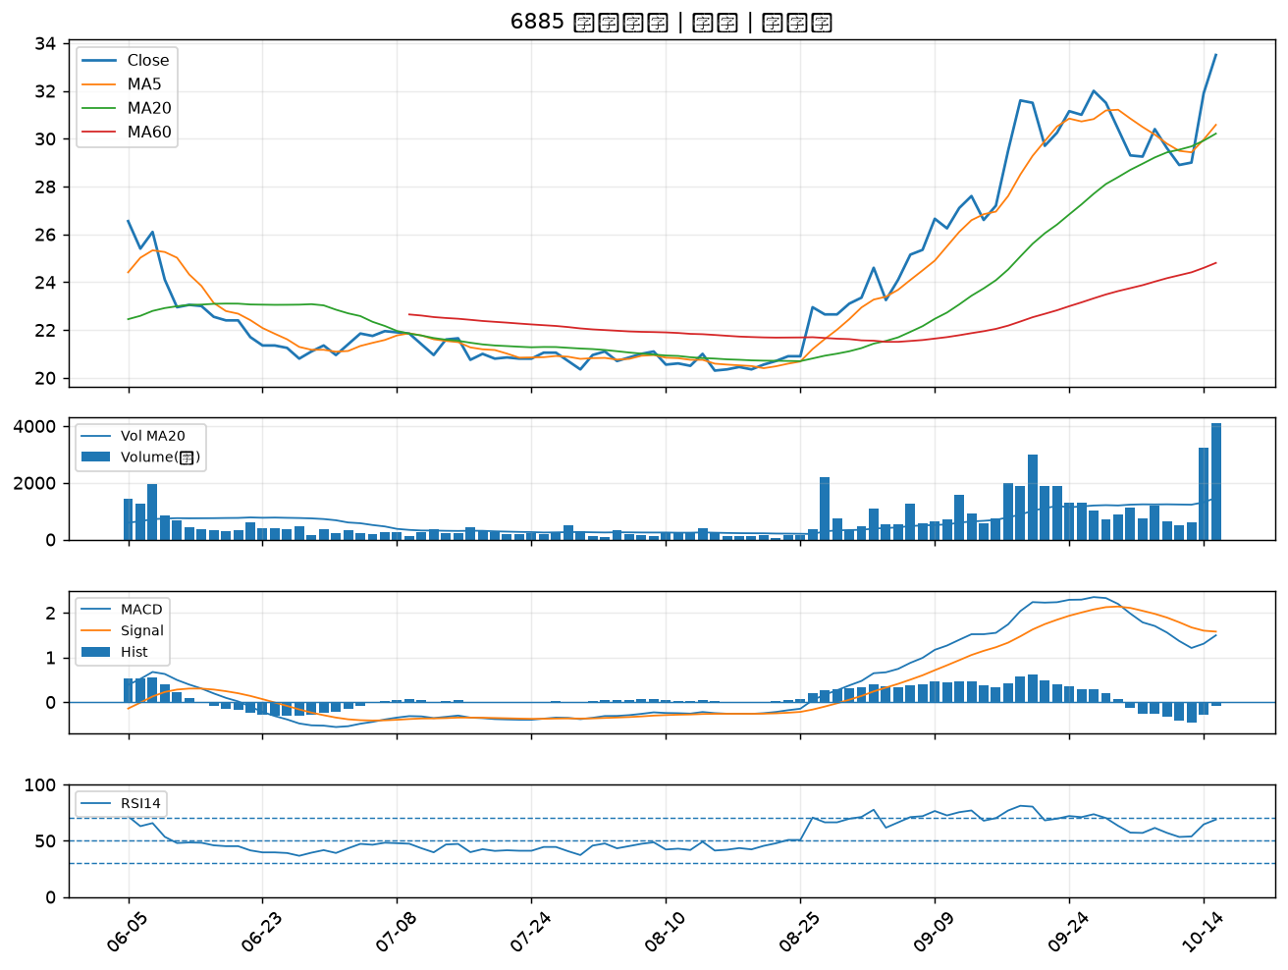

2885 元大金｜A級
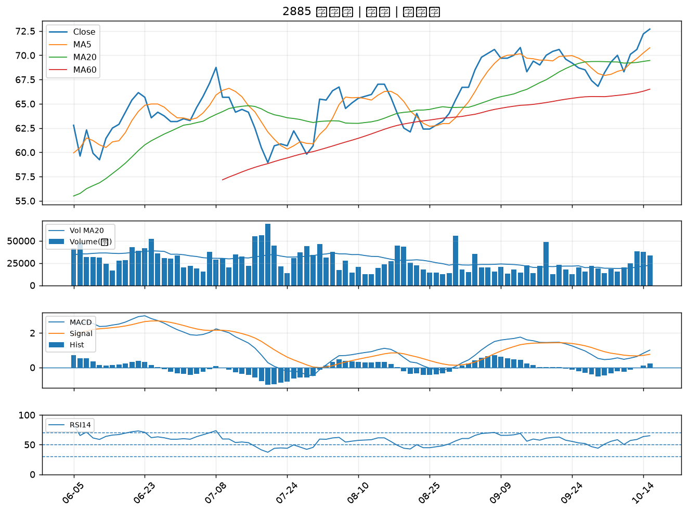

9904 寶成｜A級
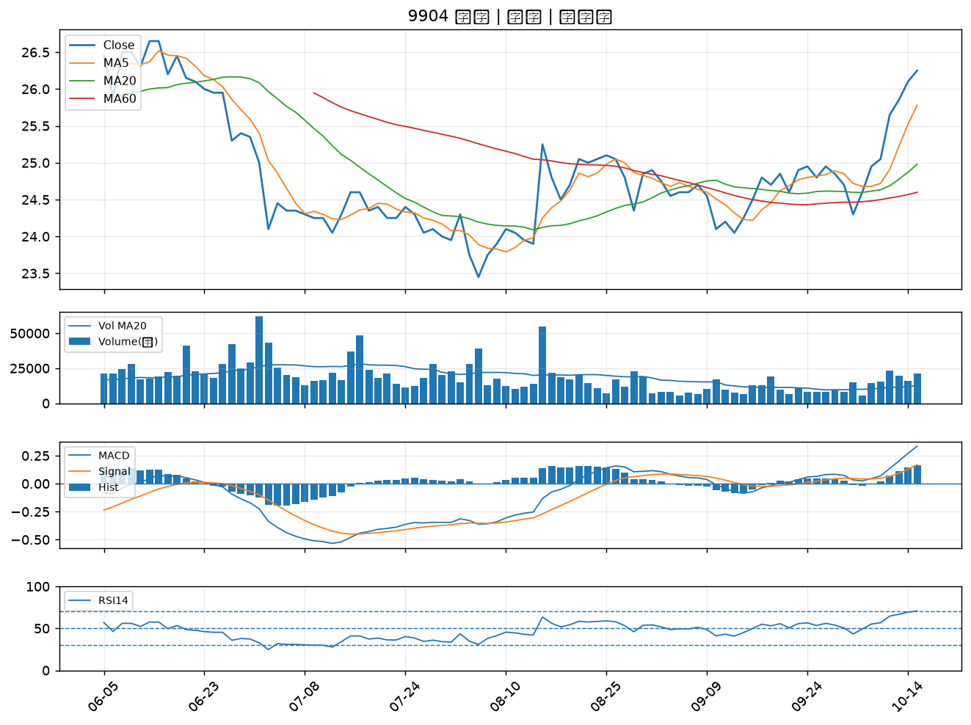

1102 亞泥｜A級
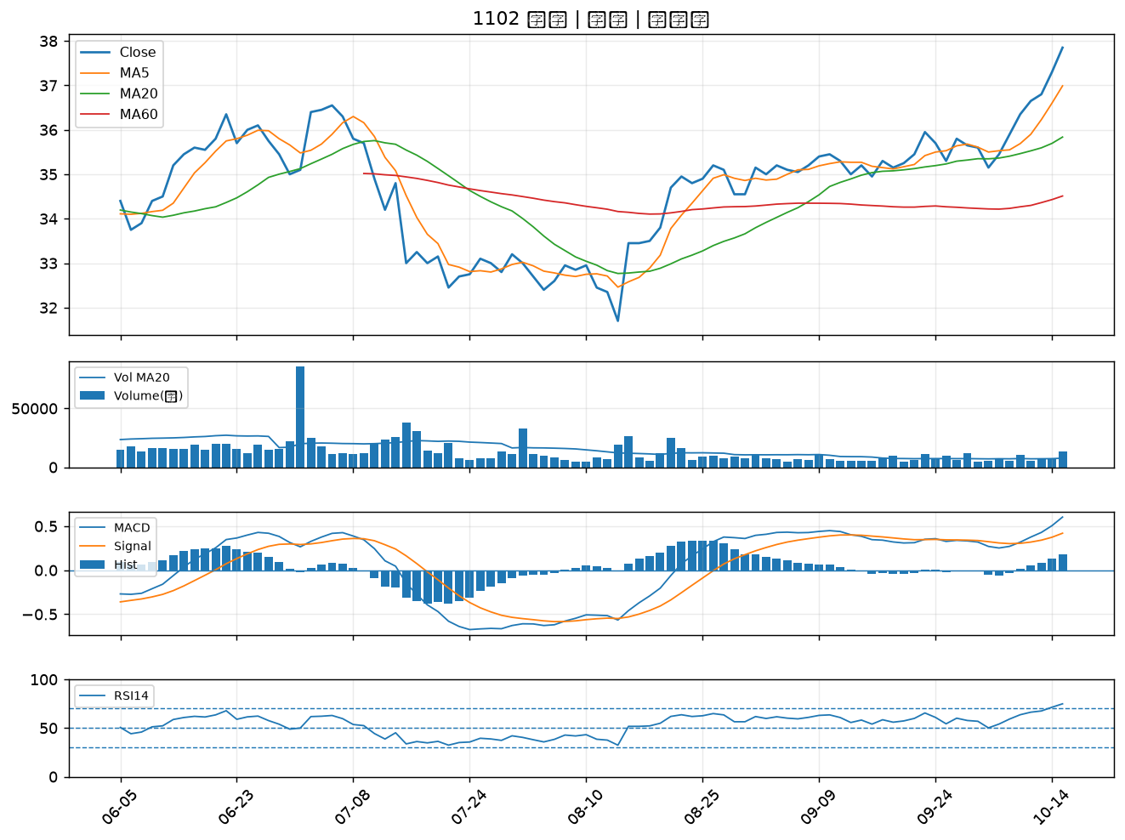

2206 三陽工業｜A級
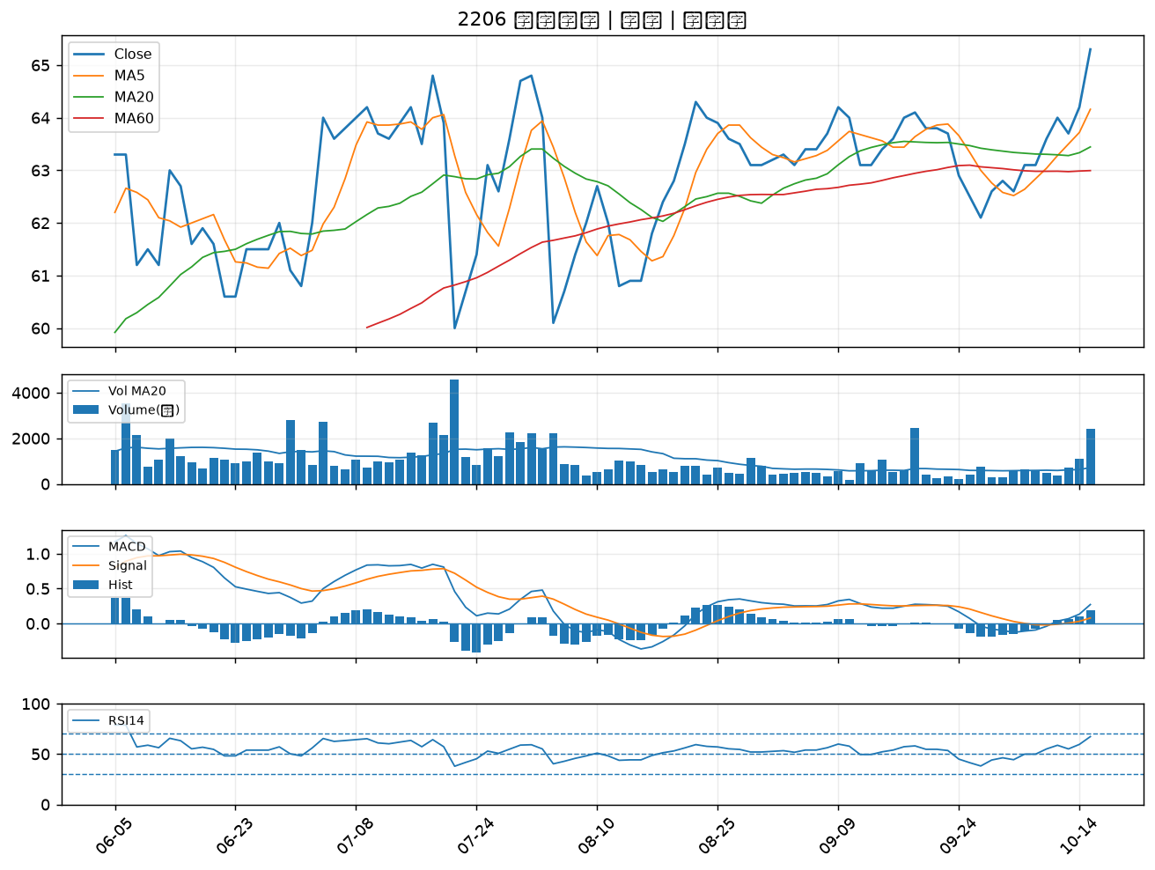

6269 台郡｜A級
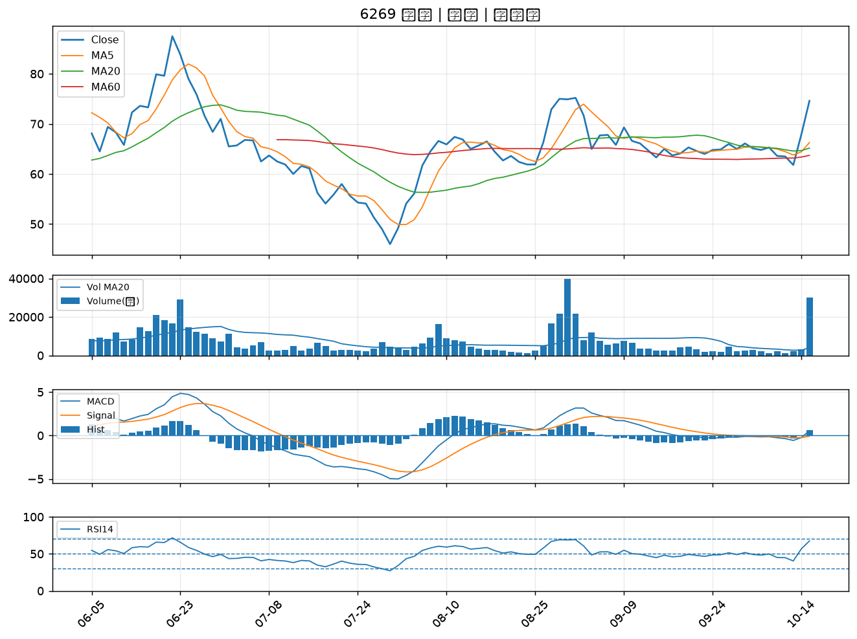

2478 大毅｜A級
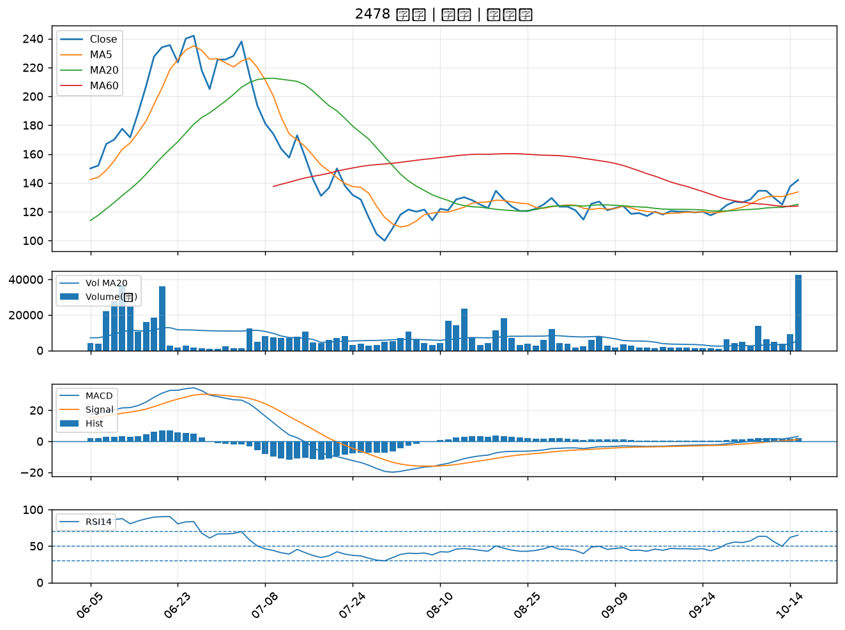

3005 神基｜A級
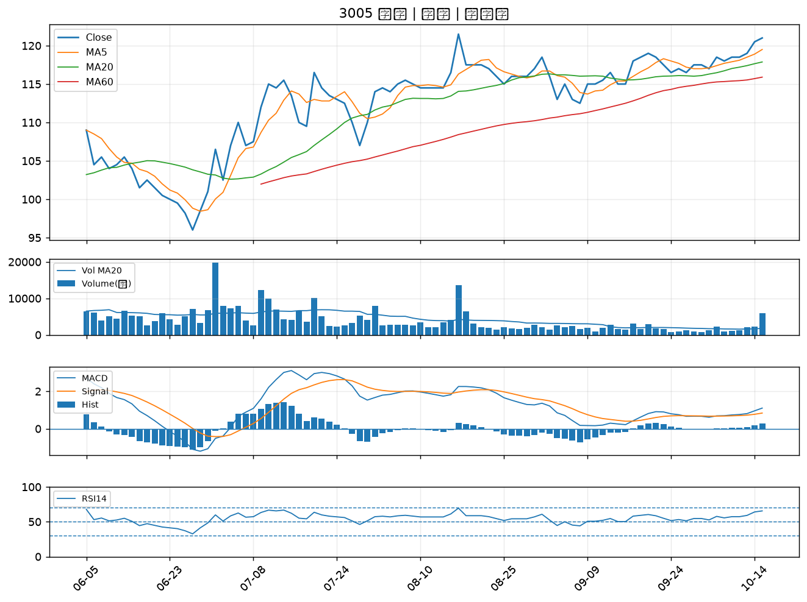

3663 鑫科｜A級
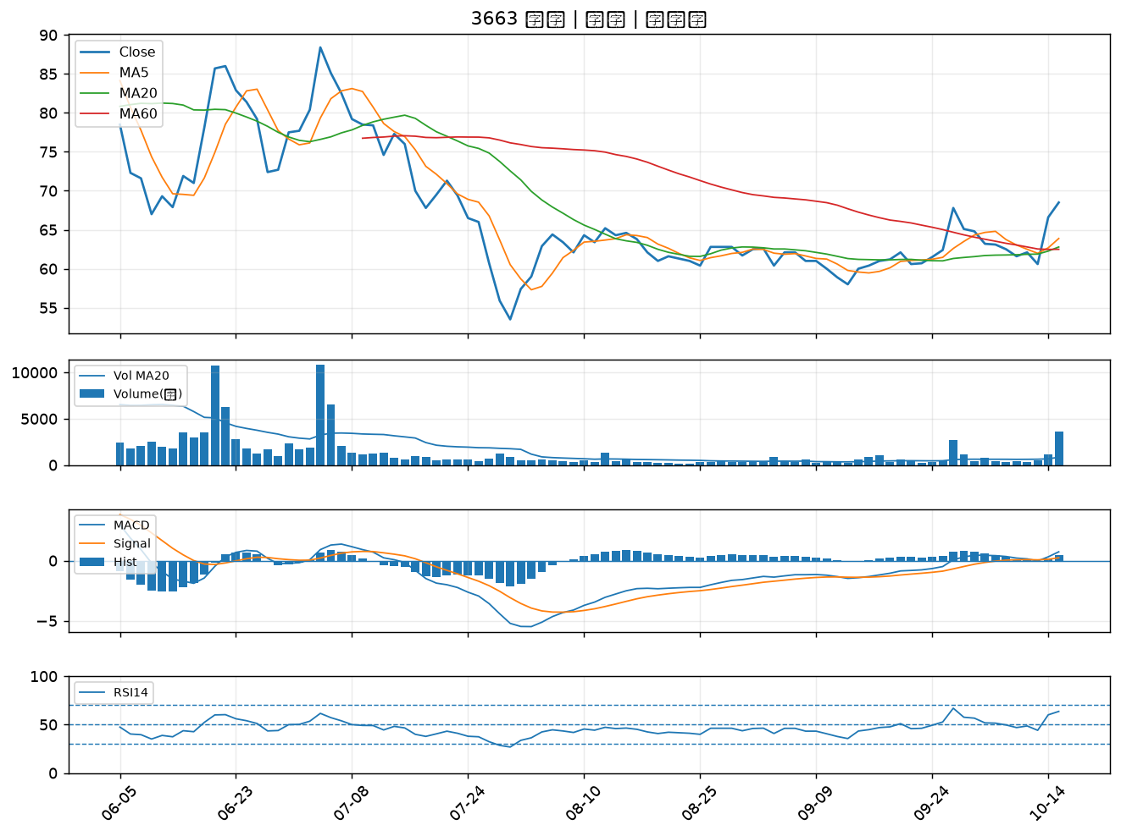

2105 正新｜B級
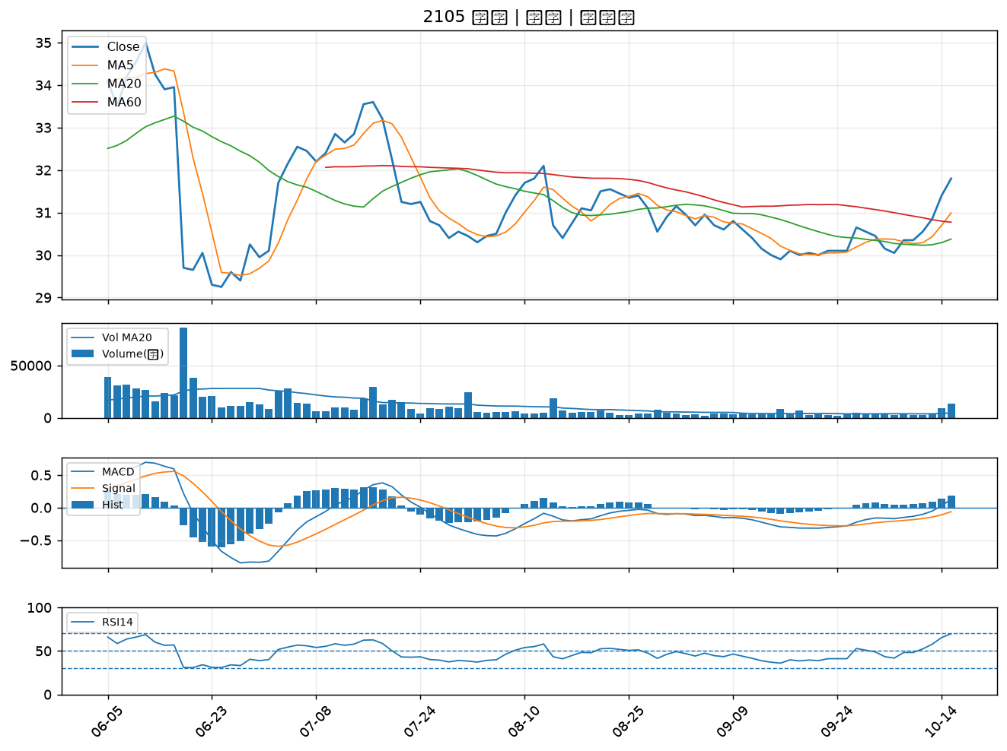

5876 上海商銀｜B級
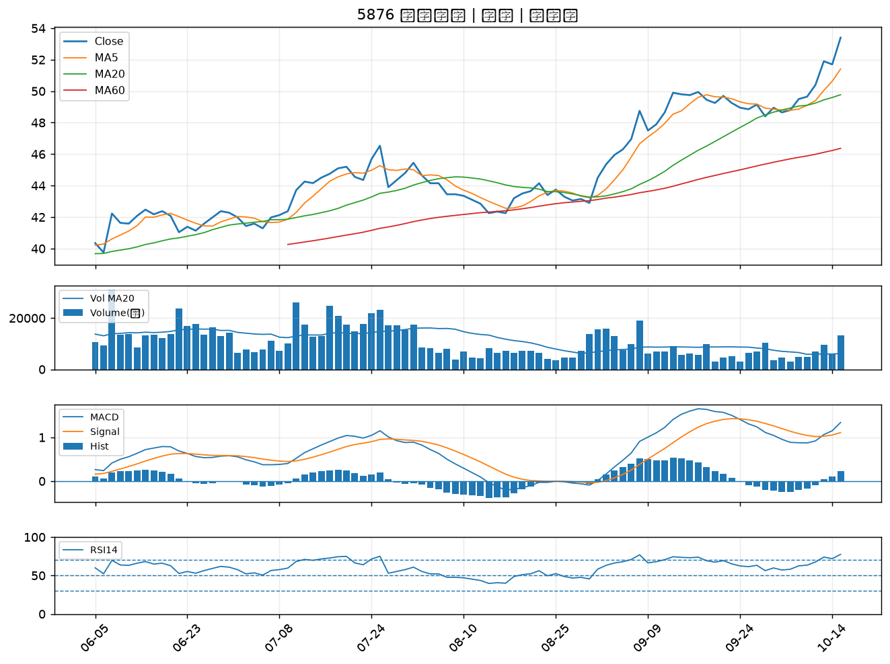

2912 統一超｜B級
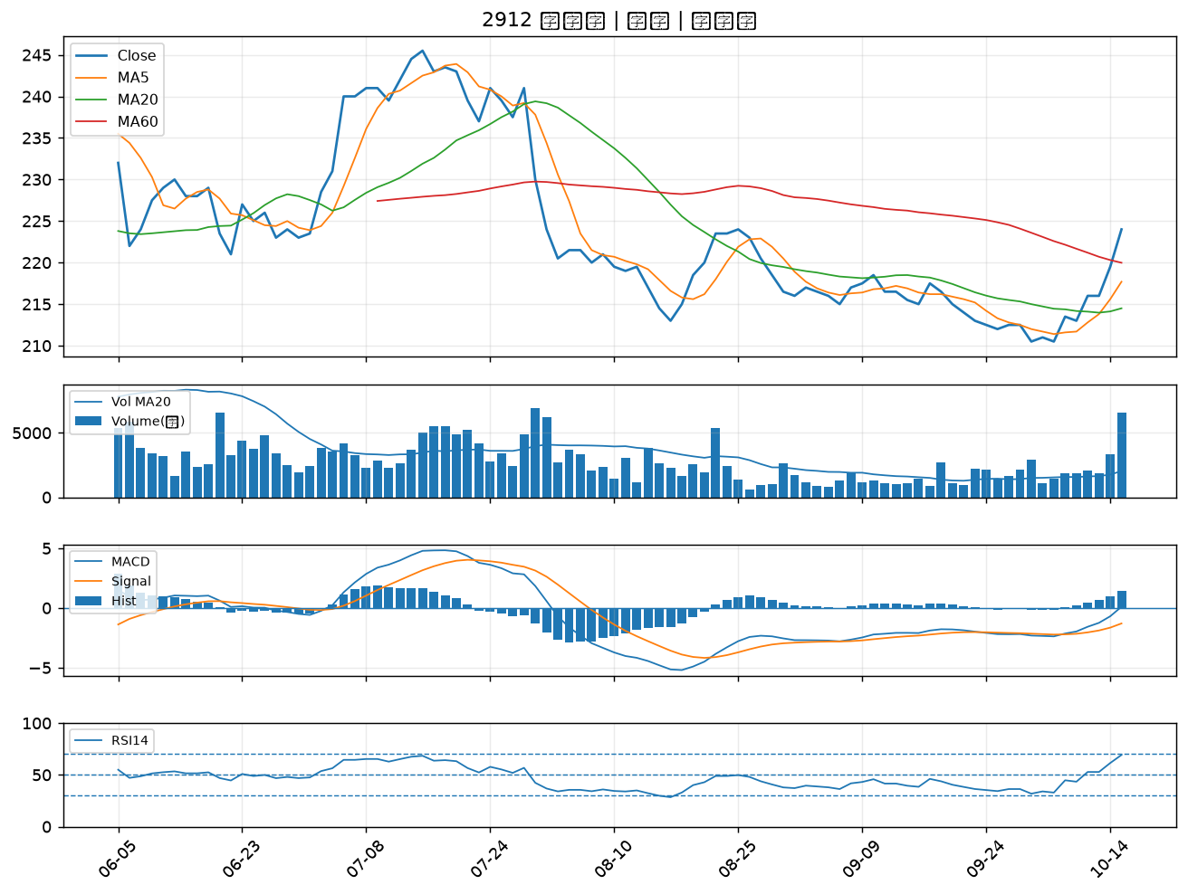

2429 銘旺科｜B級
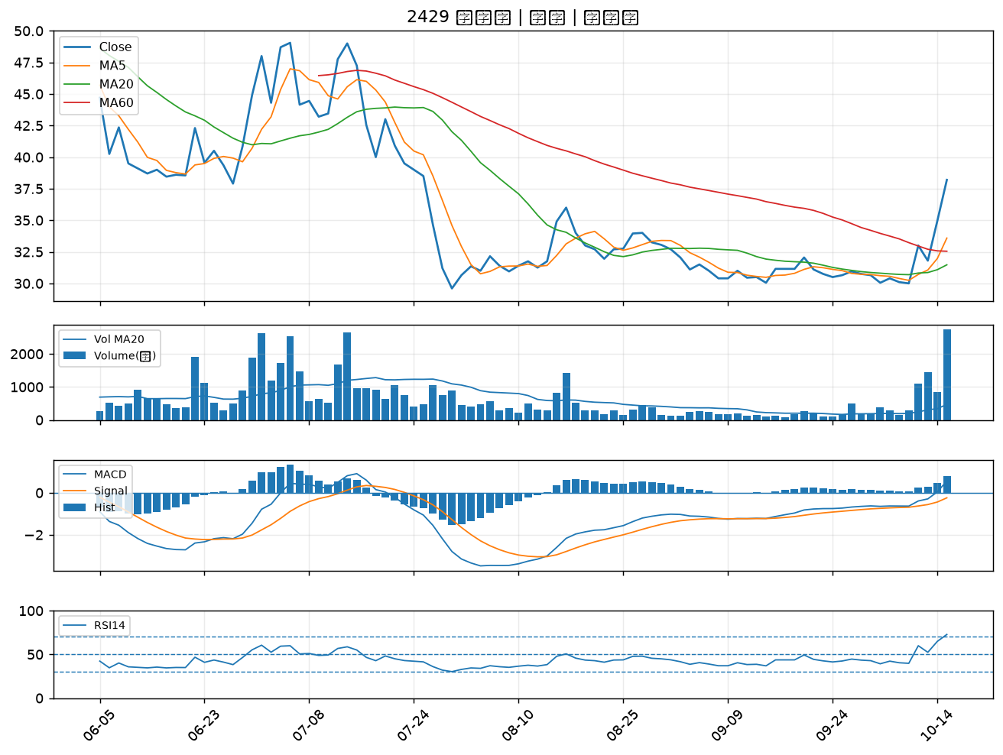

6108 競國｜B級
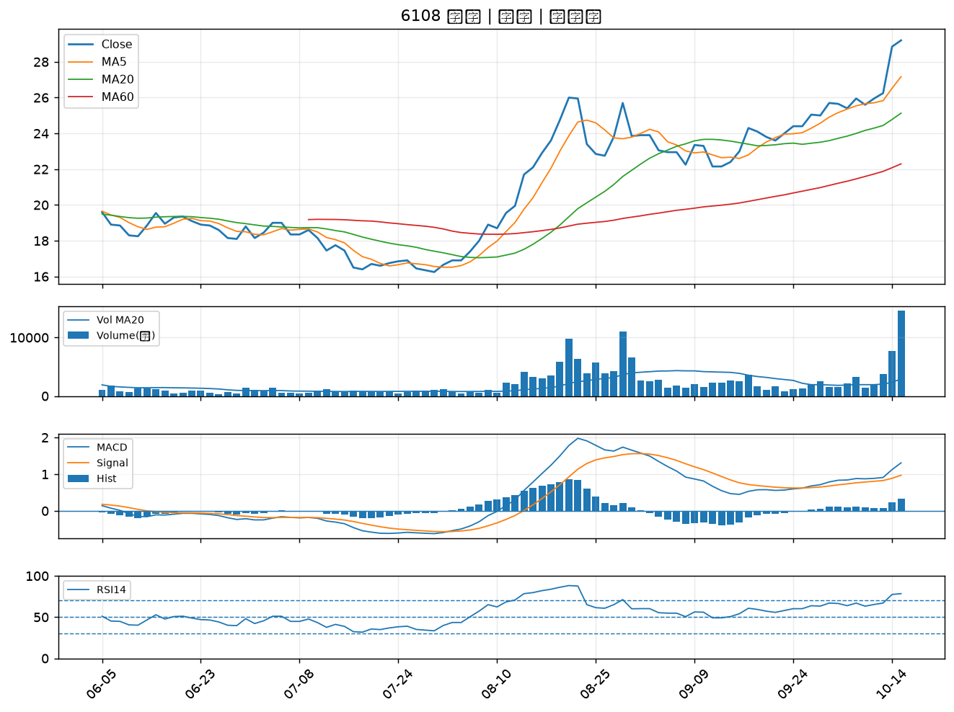

1216 統一｜B級
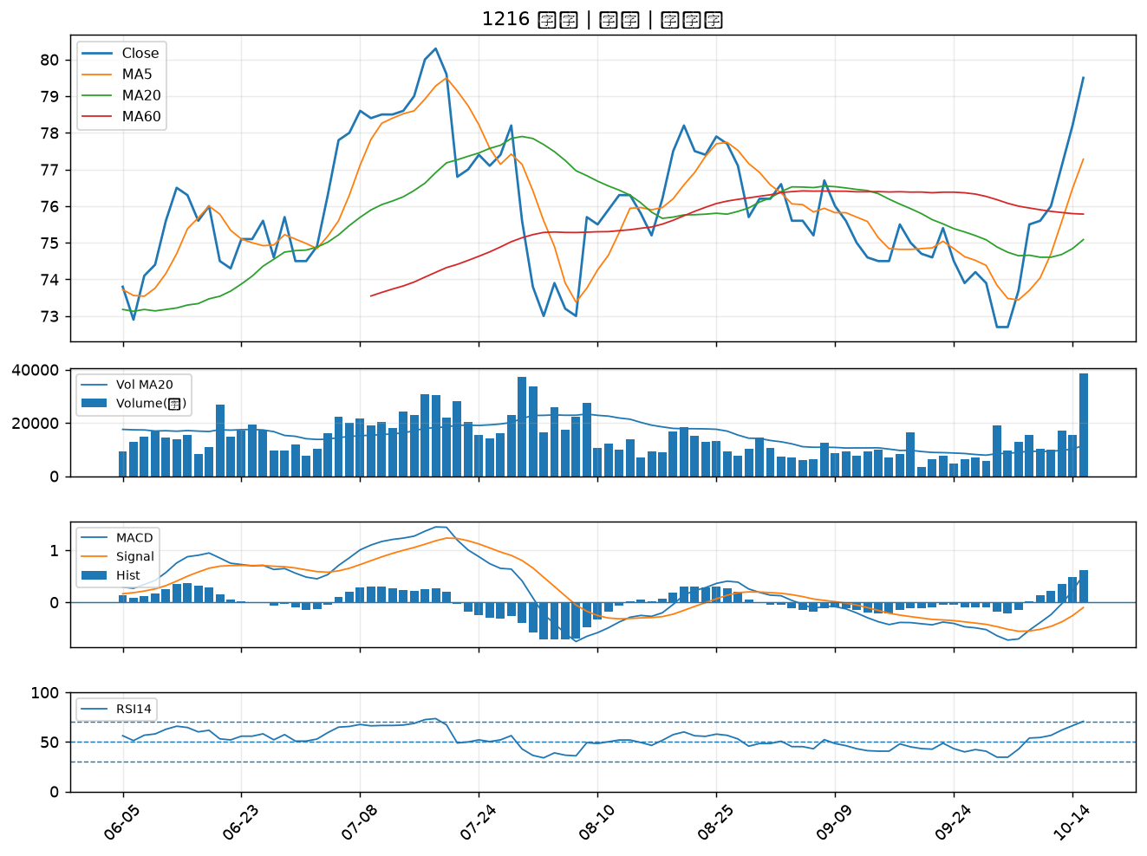

2851 中再保｜B級
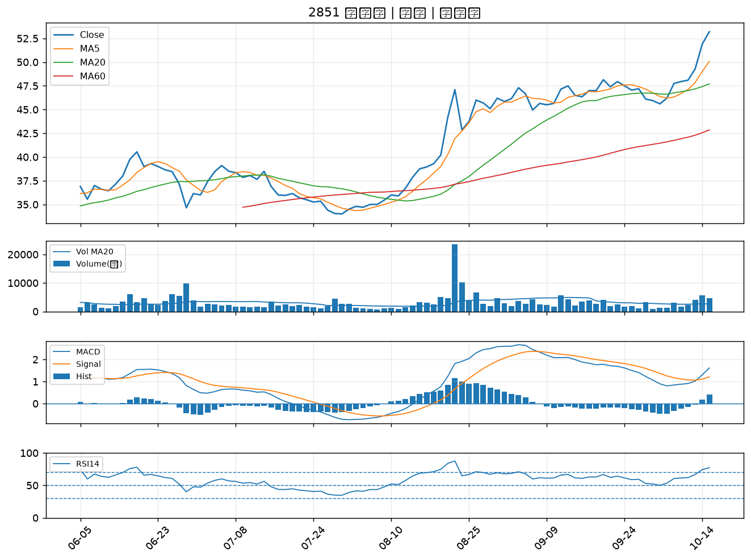

6209 今國光｜B級
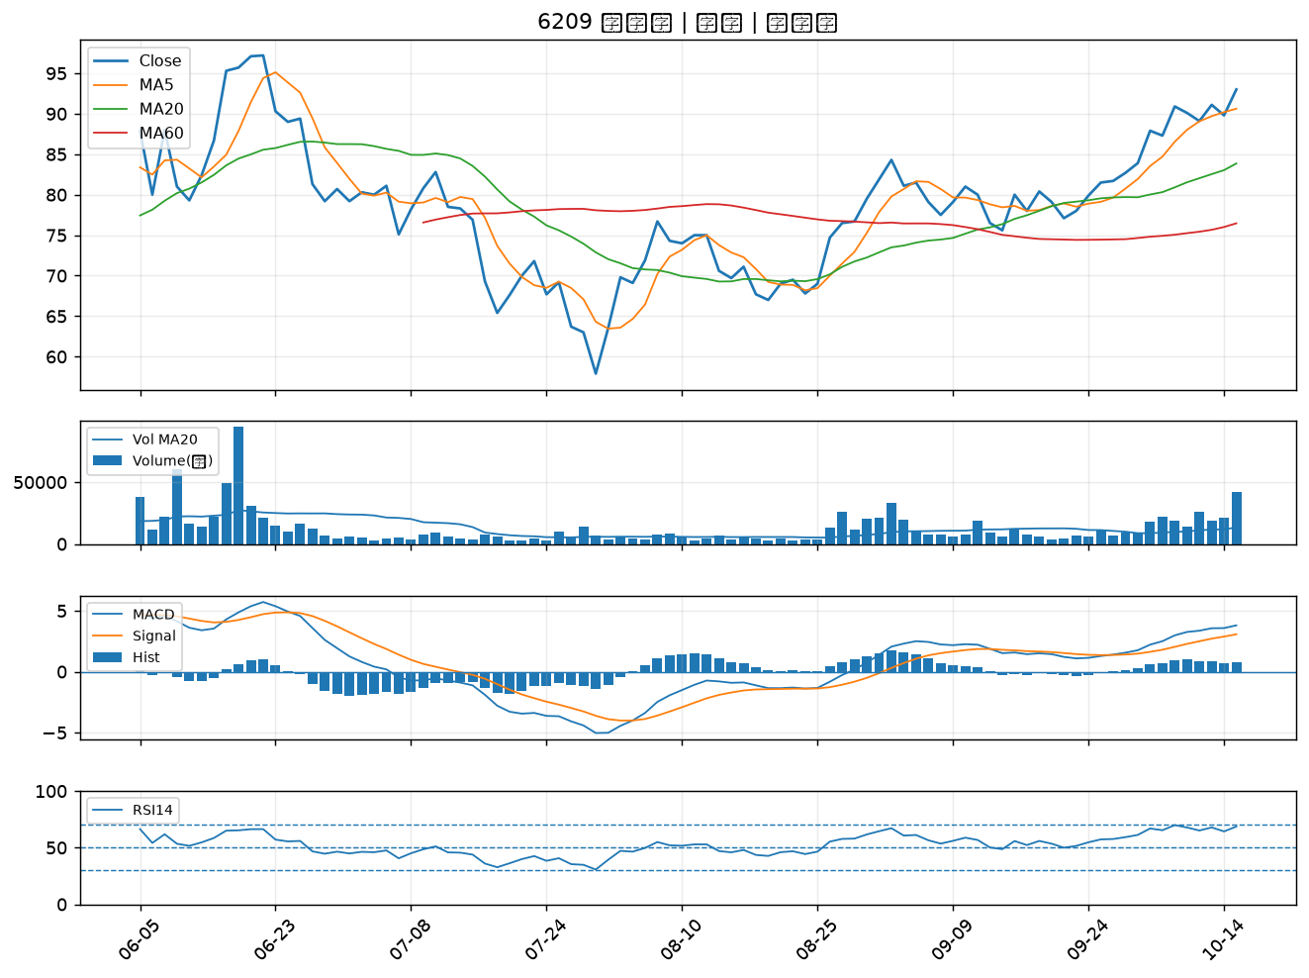

4977 眾達-KY｜B級
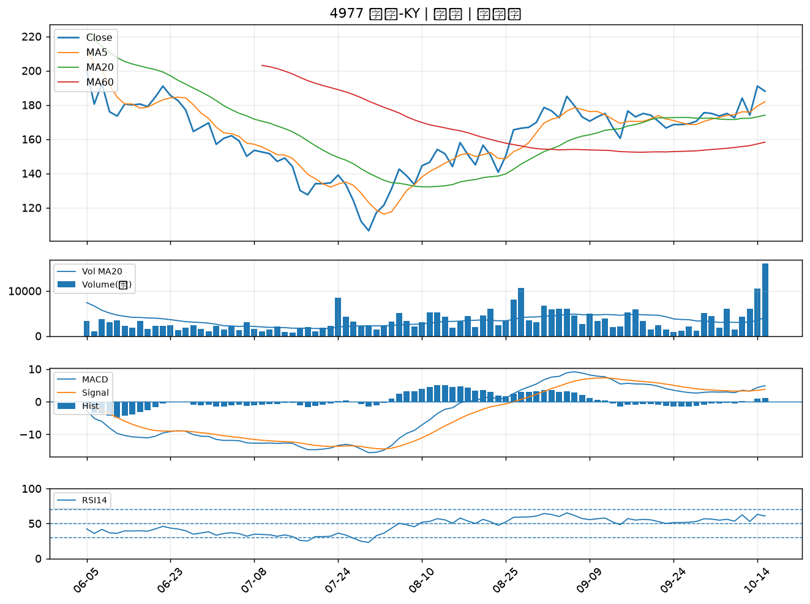

2377 微星｜B級
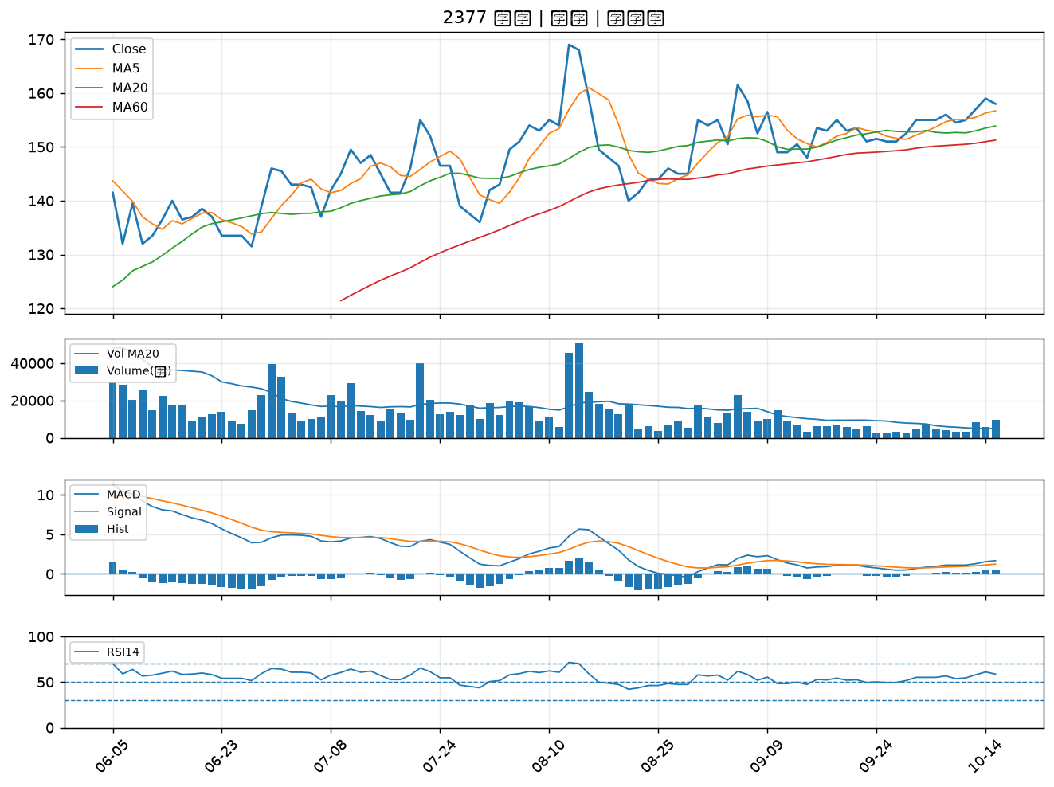

3535 晶彩科｜B級
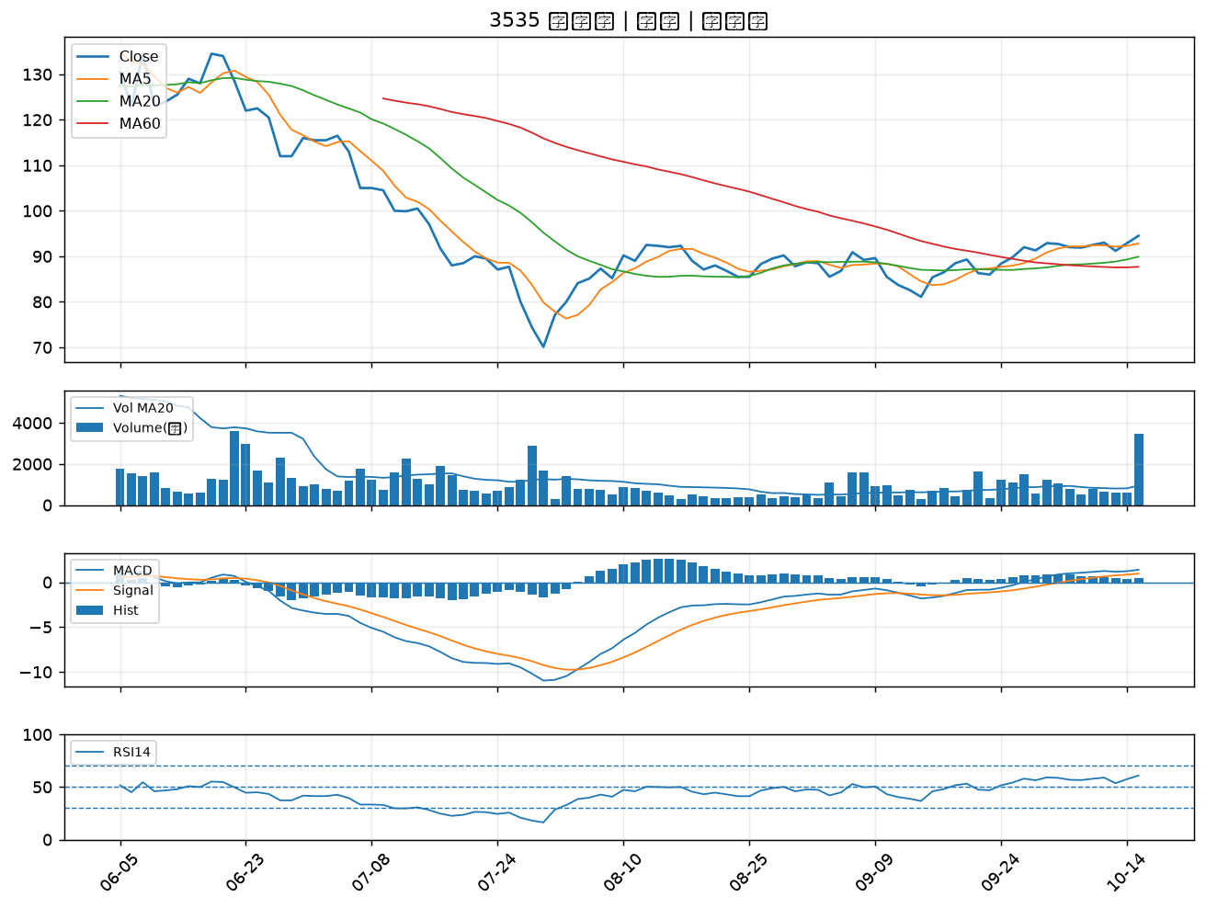

3293 鈊象｜B級
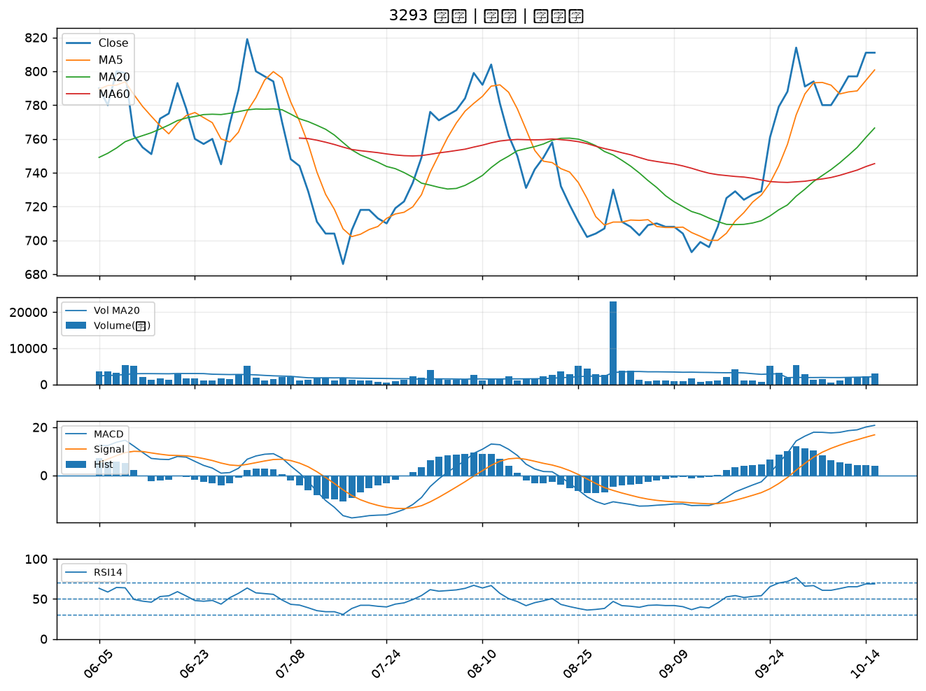

1477 聚陽｜B級
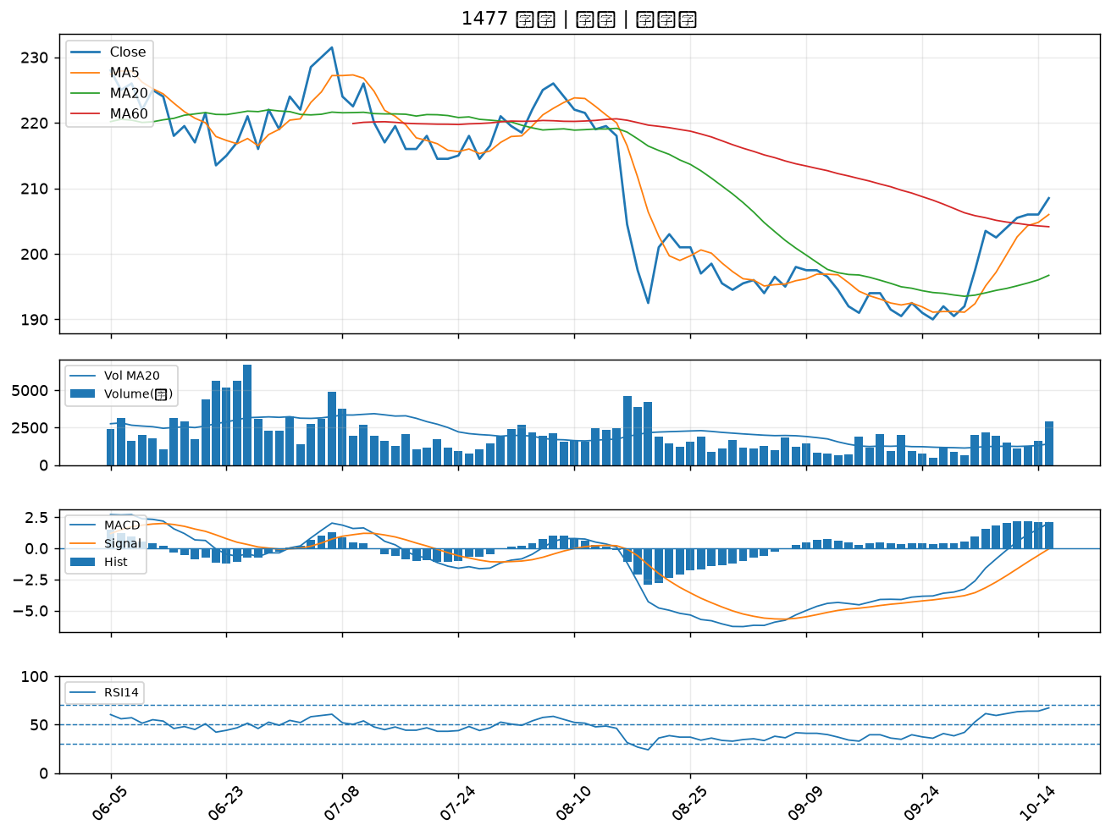

1476 儒鴻｜B級
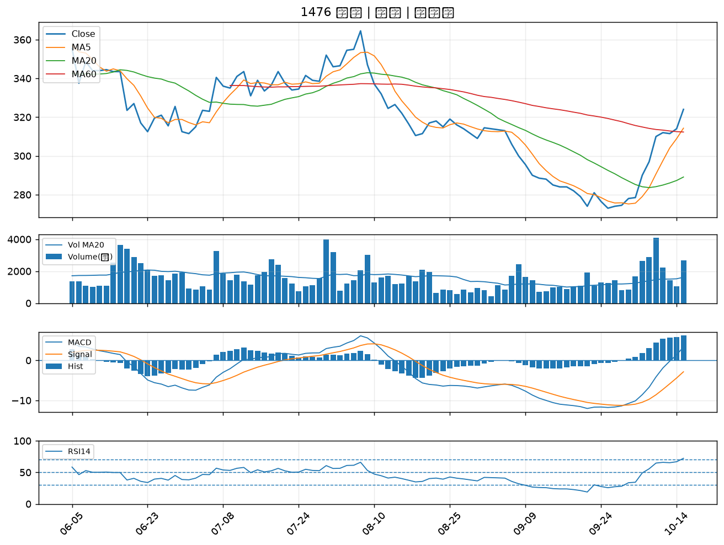

1909 榮成｜B級
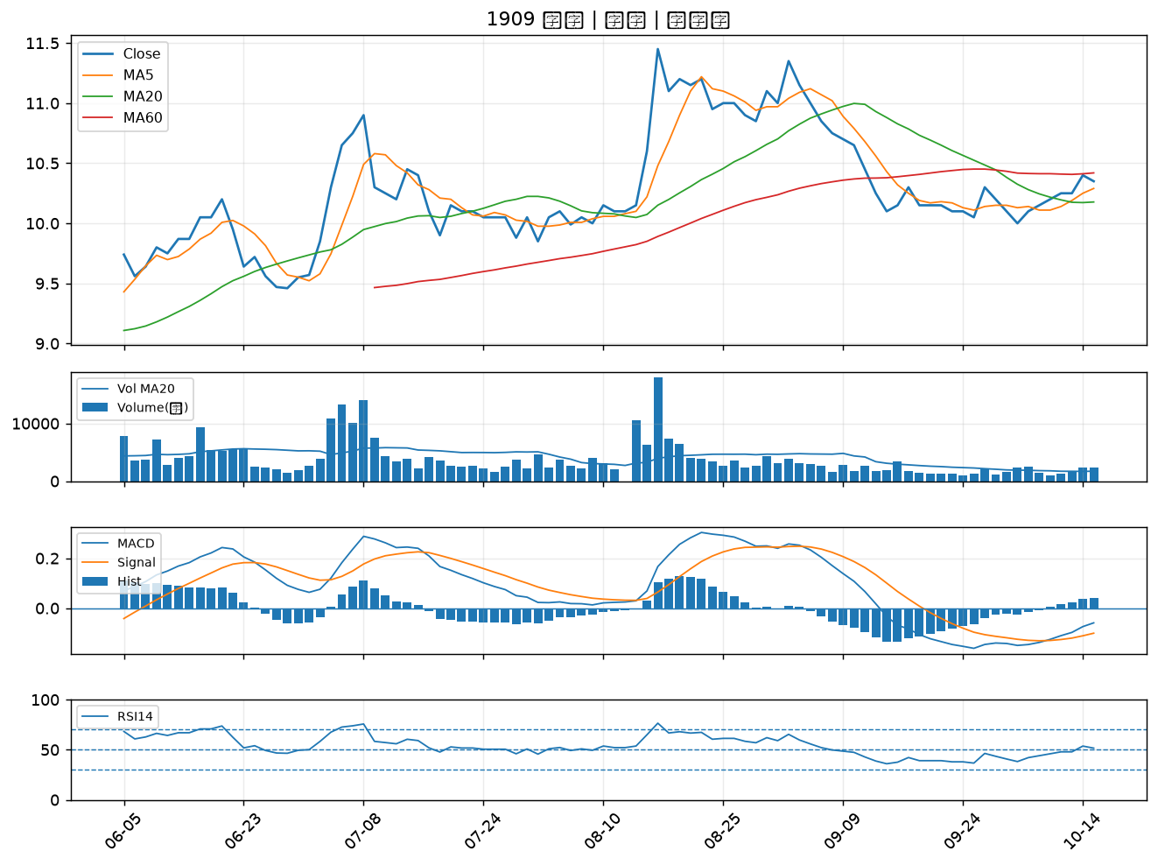

9921 巨大｜B級
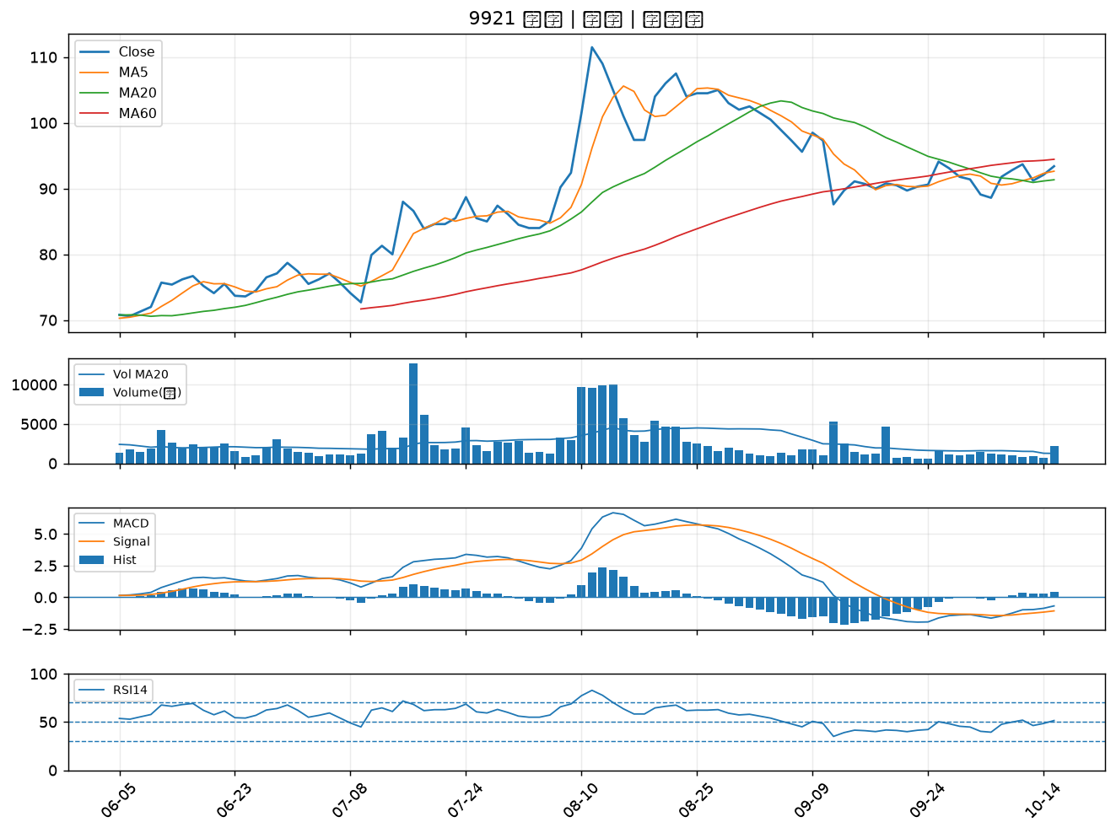

6217 中探針｜B級
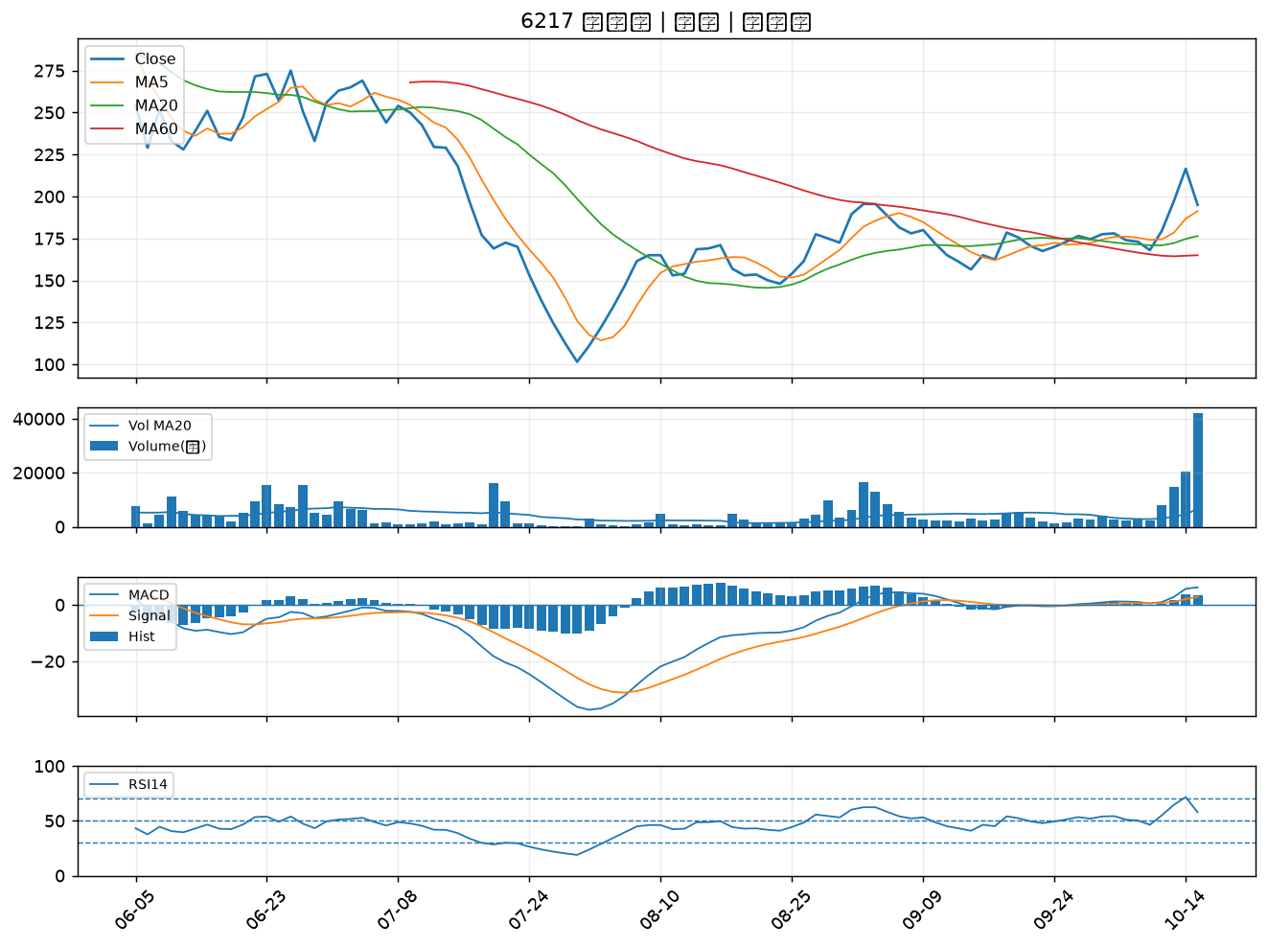

6668 中揚光｜B級

